Sheet1
【引用元】
http://blog-yama.a-quest.com/?eid=970146
ATP3011データシート
AquesTalkライブラリ
Atmega328データシート

表12.1 EEPROM レジスタ+α
 | アドレス | 名称 | 出荷時(DEC) | 出荷時(HEX) | 内容
 | 0x000-0x001 | RESERVED |  |  | 予約済
 | 0x002-0x003 | EP_SPEED | 100 | 64 | 発話速度（50-300 default:100）値が大きいほど速く なる。変更は次のメッセージコマンドから有効。
 | 0x004-0x005 | EP_PAUSE | 65535 | FFFF | 文末のポーズの長さ[125usec単位] 65535の指定で自 動設定。連続して発声させないときは256を指定する。
 | 0x006 | EP_I2CADR | 46 | 2E | I2Cのスレーブアドレス(0x08-0x77) 変更はリセット後に反映。
 | 0x008-0x01D | EP_CHIME0 |  |  | チャイム音データ コマンド#Jのチャイム音。変更は 次のチャイムコマンドから有効。
 | 0x020-0x035 | EP_CHIME1 |  |  | チャイム音データ コマンド#Kのチャイム音。変更は 次のチャイムコマンドから有効。
 | 0x038-0x03A | RESERVED |  |  | 予約済 変更不可
 | 0x03C | EP_ACCENT | 64 | 40 | アクセントの強さを変更 accent: 0-255 default:64 0:なし 255:強い | ATP3011R4-PU only
 | 0x03D | EP_PITCH | 64 | 40 | 声の高さを変更 pitch: 0-255 default:64 0:高い 254:低い | ATP3011R4-PU only
 | 0x03E | EP_OCCAL | 255 | FF | 内部RCクロック周波数を調整できます。 OSCCALの値と周波数の関係は下図のとおり。 0x01から0xFEまでの値を指定できます。 | ATP3011 only
 | 0x03F | EP_OCCAL_INV | 255 | FF | 不意の設定を防ぐため、アドレス0x03Fは、アドレス0x03Eの値を論理反転した値にする必要があります。 | ATP3011 only
 | 0x040-0x3FF | EP_MSG |  |  | プリセットメッセージｘ15 詳細は「図8 プリセットメッセージ配置」参照。変更 は次のスタンドアロンモード時のトリガから有効。

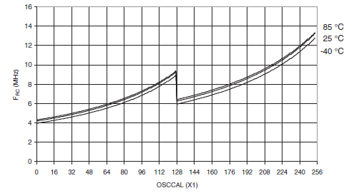

├───低周波数範囲[0x00-0x7F]────┼────高周波数範囲[0x80-0xFF]]───┤
内部クロック信号は外部に出てないので、直接に測定できません。そこで、調整にはAOUT信号を用います。 音声出力時にAOUTからは一定周期の矩形波が出力されます。 この間隔をオシロで測定し、64μsec になるように上記の方法で内部クロックを調整すればバッチリです。

 | 計算用 | 10進 | 16進
 | 0x03E | 132 | 84
 | 0x03F | 123 | 7B

